Sheet1
序号 | 程序需求 | 功能描述 | 备注 | 状态
1 | 平台掉落 | 平台即角色可以站立和碰撞到的墙面、砖块，用于提供角色落脚点和阻挡角色前进。 每个平台长为一个单位。开场3S后最左侧平台开始掉落，掉落速度为每秒掉2个。玩家掉下去即为死亡。 |  | 待完成
2 | 人物控制 | 实现人物的行走，跳跃，下蹲功能： 游戏中共有一名主角，有四项数值：尺寸、移动速度、跳跃、下滑，其中： 角色尺寸：长为1个单位、高度2个单位 移动速度表示1秒钟角色保持行走状态可移动的距离，以关卡中的平台边长为基本单位，基础速度为1秒钟行走4个单位，起步或者停止移动后有一个0.25秒移动0.25个单位的柔化阶段； 跳跃力表示角色单次跳跃的高度，基础为上升1.5个单位。 下蹲：角色高度变为1个单位 | 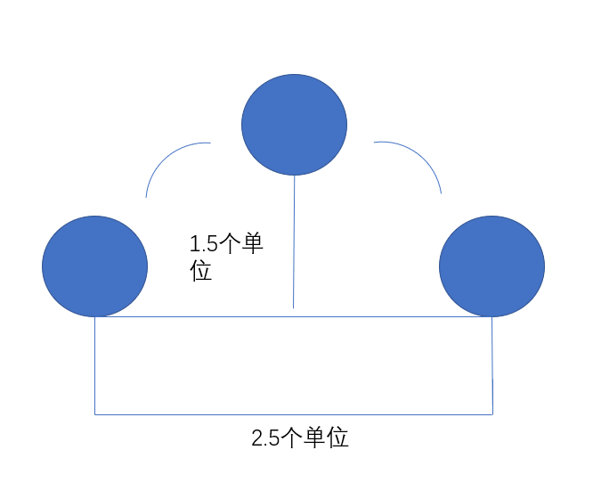 | 待完成
3 | 水鬼钻地 | 水埋伏在地板中，长度为一个单位，高度2.5个单位，每隔1秒从地板中钻出来一次，持续一秒后再次回到地板中，玩家碰到即死。 |  | 待完成
4 | 狐鬼隐身 | 狐鬼从屏幕右侧进入屏幕后开始往左侧移动，移动一个单位后隐身，隐身移动3个单位后显形，再移动一个单位后隐身，如此循环，玩家碰到即死。 |  | 待完成
5 | 缢鬼摆动 | 从最低点开始摆动，摆动至最高点用时1s，其余参数如下 | 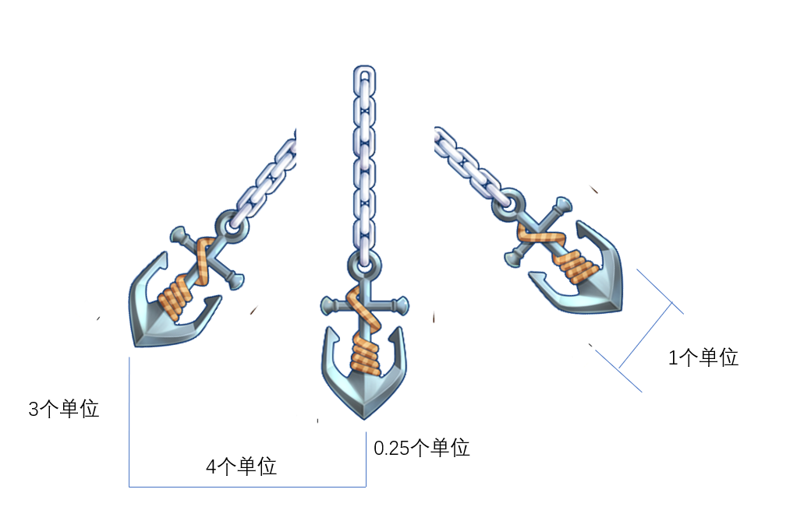 | 待完成
6 | 场景变换 | 背景随着摄像机移动而移动，并且提供可在编辑器方便修改的参数 |  | 已完成

